структура
сайт M.POEM — Poetry of Material должен иметь международное позиционирование и показывать не только панно, но и предметный дизайн — зеркала, мебель и небольшие объекты в технике маркетри/инкрустации. Поэтому мы с ИИ)))) выбрали двухуровневую систему каталога: отдельно тип предмета и отдельно принадлежность к коллекции.

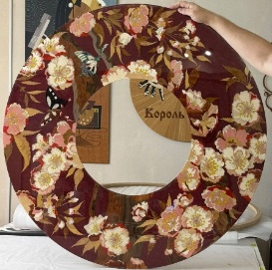
Согласованная основа выглядела так:
 | Золото ночи
ART → Wall Art / Панно
DESIGN → Mirrors / Зеркала · Furniture / Мебель · Objects / Предметы
COLLECTIONS → «Вне времени» · «Характер» · «Вкус жизни» · «Добрый мир» · «Иная форма» · «Она» · «Отдельные истории»

При этом одно произведение одновременно относится к своему типу и, при наличии, к коллекции. Например, «Золото ночи» находится в ART → Wall Art и одновременно в коллекции «Вне времени». Это решение мы как раз признали оптимальным, потому что ассортимент сможет развиваться без перестройки всего сайта.
Так же предполагается, что некотоые предметы остануться свободными, вне коллекций.
Каждый предмет, будет иметь свой индивидуальный номер, а так же сертификат соответствия. Номер синхронизируется на шильдике и сертификате. |  | примерно так выглядит шильдик
С учетом трудоемкости техники, ручного труда и художественной ценности работ, нет смысла делать интернет магазин, а премиальный каталог, где у каждой работы есть карточка, цена?/статус и возможность связаться по поводу приобретения.
Карточка предмета
Главное изображение — крупная фотография произведения, практически главный визуальный акцент страницы.
Детали крупным планом
Произведение в интерьере — одна или несколько интерьерных фотографий, чтобы показать масштаб и характер работы в пространстве.
Название и индивидуальный номер, например:
Золото ночи
№ I-01
Основные характеристики: коллекция, техника, материалы, размер, год создания и статус Available / Sold.
Описание произведения :
Блок приобретения — без классической кнопки «Купить». Формулировка вроде «Узнать о приобретении / Enquire». При переходе в форму название и номер произведения желательно подставлять автоматически.

В процессе, пришла к выводу, что на некоторые работы стоит цену поставить, а на более сложные оставить : по запросу. И вот еще вопрос по валюте…. , если думать о продаже за пределы РФ.

ассортимент по кол
Коллекции |  |  | Предметы
N | названние/слоган | краткое описание | название | категория | N | размер,cм | фото | материалы | описание | наличие
I | Вне времени. Сохраняя нить времен | Коллекция, в которой мотивы и декоративные традиции прошлого обретают новую жизнь в современном прочтении. Это история о красоте, способной проходить сквозь эпохи, сохраняя свою ценность и очарование. | Золото ночи | ART | I-01 | 61,5*184 |  | шпон ясеня, вишни, яры, корень тополя, натуральный перламутр | «Золото ночи» — современное прочтение эстетики шинуазри. Тонкие растительные мотивы проступают на глубоком тёмном фоне, раскрывая естественную красоту, фактуру и разнообразие оттенков натурального дерева. Перламутровые акценты добавляют композиции деликатное мерцание и подчёркивают её изысканный характер. | 1шт
 |  |  | Вечное цветение | DESIGN | I-02 | D-107см Ширина рамы-28см |  | клен птичий глаз, бубинго, амер. Орех, корень ам.ореха, эвкалипт помеле, коренья ясеня,туя, такула, ярра, падук, корень лавра, береза, корень ясеня, корень мирта, орех сатин, табу: анегри фризе, кото, тополь, береза, перламутр галиотис, перламутр жемчужница, перламутр морское ушко. | "Вечное цветение"- изысканное зеркало. Пышные цветы и легкие бабочки складвываются в образ сада, застывшего в вечной весне. Мерцание перламутра, глянец лака и бронзовый оттенок зеркала создают теплую игру фактур и оттенков, превращая работу в неповтоимый арт-обьект | 1шт

II | Характер Искусство быть собой | Галерея ярких образов, созданных по мотивам работ Пабло Лоббато,в каждом из которых — свой характер, настроение и история. Выразительная графика, переосмысленная в технике маркетри, превращает знакомые лица и сюжеты в самостоятельные интерьерные арт-объекты. | Однажды | ART | II-01 | 64*44 | 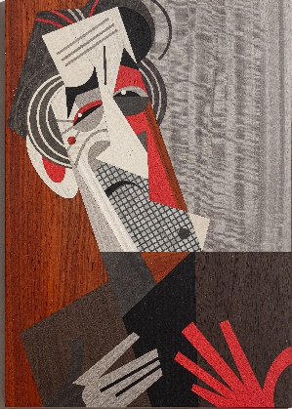 | Шпон: эвкалипт, падук, кото, латти, дуб, ярра | «Однажды…» — образ человека, за молчанием которого словно скрывается целая жизнь. Контрастная геометрия и выразительная фактура натурального шпона передают настроение памяти, времени и внутренней силы.Изображение легендарного актера положило начало серии панно-реплик, илюстраций известного аргентинского графика Пабло Лобатто | под заказ
 |  |  | Свои правила | ART | II-02 | 62*63 | 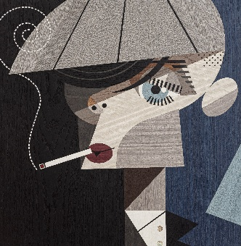 | Шпон: кото, эвкалипт, падук, вишня, натуральный перламутр, дизайн шпон TABU | «Свои правила» — холодное спокойствие, внутренняя сила и характер человека, привыкшего выбирать собственный путь. Сдержанная палитра и графичная пластика натурального шпона подчёркивают напряжённость и узнаваемость образа. | 1шт
 |  |  | Свой ритм | ART | II-03 | 60*70 | 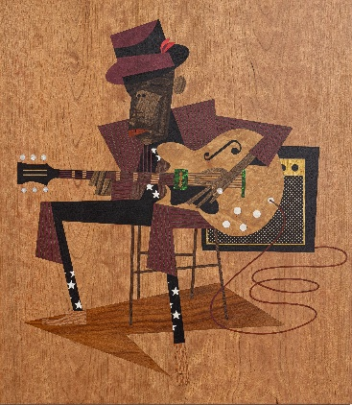 | Шпон: амарант, кото, корень тополя, орех, вишня, натуральный перламутр, перламур зеленый, | «Свой ритм» — музыка как состояние души и свобода оставаться собой. Тёплая палитра натурального шпона создаёт камерную атмосферу, а яркие акценты натурального перламутра, в том числе зелёного, добавляют образу блеска и лёгкого хулиганства."Искусство - это способ сделать этот мир немного лучше. Живопись, танцы, музыка, скульптура, дизайн дают нам моменты счастья." Пабло Лоббато | 1шт
 |  |  | Без лишних слов | ART | II-04 | 62,5 на 69 | 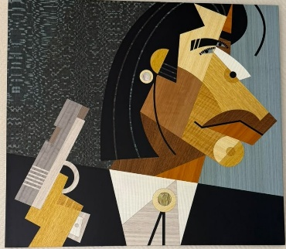 | мовинго, лайсвуд, махагон, кото, вишня, арарра, табу: тополь, кото, эвкалипт, анегри, перламутр. | Уверенность, ирония и невозмутимость — характер героя читается без лишних слов. Геометрия форм и природный рисунок шпона превращают узнаваемый образ в выразительный интерьерный арт-объект. | 1шт

III | Вкус жизни Искусство радоваться простому | Коллекция с лёгкой иронией о маленьких удовольствиях, из которых складывается жизнь. Тёплые, живые сюжеты привносят в интерьер настроение и напоминают о простых поводах для радости. | Сегодня можно! | ART | III-01 | 80*110 | 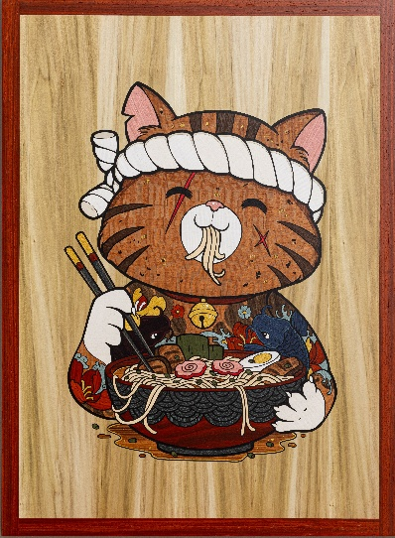 | Более 20 видов шпона в т.ч. ясень, кото 7 оттенков, корень тополя, падук, яра, береза, вишня, лайсвуд, тулипвуд | Лёгкая ирония и удовольствие от простых моментов жизни. Около 25 видов натурального шпона создают выразительную игру цвета и фактуры, а яркий характер работ позволяет им органично звучать как в частном интерьере, так и в пространстве кафе или ресторана. | 1шт
 |  |  | И пусть весь мир подождет | ART | III-02 | 80*110 | 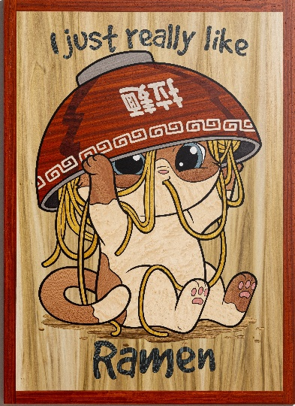 | Более 20 видов шпона в т.ч. ясень, кото 7 оттенков, корень, падук, яра, береза, вишня, лайсвуд, тулипвуд | Лёгкая ирония и удовольствие от простых моментов жизни. Около 25 видов натурального шпона создают выразительную игру цвета и фактуры, а яркий характер работ позволяет им органично звучать как в частном интерьере, так и в пространстве кафе или ресторана. | 1шт
 |  |  | Начнем с кофе | ART | III-03 | 71 * 48 |  | туя, эвкалипт, дуб, арарра, табу: береза, кото, ясень, тополь | «Начнём с кофе» — маленький утренний ритуал, с которого приятно начинать хороший день. Богатая палитра натуральных шпонов наполняет ироничный сюжет теплом и делает панно ярким акцентом как домашнего интерьера, так и пространства кафе или кофейни. | 1шт

IV | Иная Форма. Вдохновение русским авангардом | Геометрия, цвет и природная фактура дерева встречаются с эстетикой русского авангарда. Знакомый художественный язык получает новое прочтение в технике маркетри и становится частью современного интерьера. | Диптих Диалог в молчании (1/2) | ART | IV-01 | 55*90 |  | Шпон:кото, береза, зирикорт, корень ореха, эвкалипт, клен птичий глаз, тополь, лайсвуд, вишня, сикимора, такула , макасар, лимба | Начало 20 века. Незыблимаемая классика, с одной стороны, и невероятно актуальный, свежий взгляд на современность , с другой! Геометрия, цвет и природная фактура дерева складываются в два выразительных образа — современное прочтение эстетики русского авангарда. | под заказ

V | Добрый мир. Искусство оставаться ребенком | Коллекция о способности сохранять детскую непосредственность — удивляться, радоваться простому и видеть мир немного добрее. Светлые, яркие образы созданы не только для детских пространств, но и для современных интерьеров, в которых хочется сохранить тепло и немного волшебства. | Это тебе | ART | V-01 | 52 * 38 | 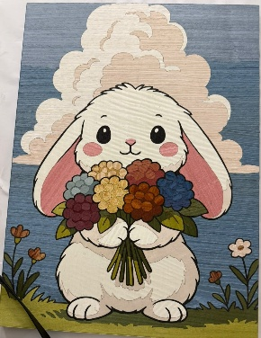 | мовинго, береза, падук, ярра, лимба, такула. Табу: кото, ясень, тополь | Добрый маленький герой с букетом-история о радости, которую приятно дарить просто так. Яркие оттенки шпона и выразительные цветовые акценты делают панно заметной деталью интерьера-оригинальным украшением комнаты или общественного пространства для детей. | 1шт
 |  |  | Добрые вести | ART | V-02 | 83 * 56 | 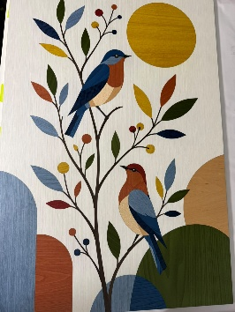 | мовинго, ольза, клен птичий глаз,табу:ясень, тополь, кото, америанский орех | Две птицы среди ярких листьев создают ощущение гармонии и лёгкости. Выразительная палитра натурального и тонированного шпона делает панно универсальным интерьерным акцентом — оно одинаково органично дополнит детскую комнату и современное жилое или общественное пространство. | 1шт
 |  |  | Время цвести | DESIGN | V-04 | D-71 шиина рамы-18 | 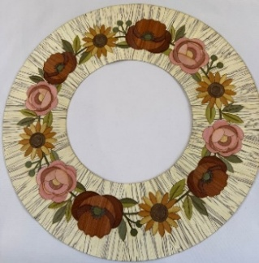 | ледяное дерево, падук, ЯРРА, мовинго, арарра, корень ореха, шпон Табу: кото, ясень, тополь | Цветочный орнамент из натурального шпона превращает зеркало в тёплый декоративный акцент интерьера. «Время цвести» — немного о лете, немного о взрослении и о красоте, которая раскрывается каждый день. | 1шт
 |  |  | Поймать момент | ART | V-03 | 31,5 * 23 | 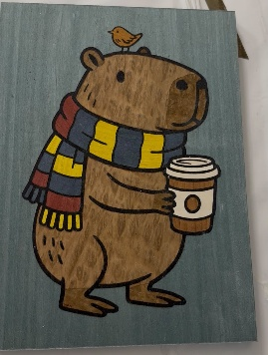 | эвкалипт помеле, арарра, лиственница, табу:анегри, кото, тополь | «Поймать момент» — история о маленьких радостях, которые случаются сами собой. Нужно лишь на мгновение остановиться, заметить их и позволить себе улыбнуться. | 1шт

VI | ОНА Разные образы, разные истории. Одна-Она | Коллекция о женственности во всём многообразии её проявлений — нежной и дерзкой, загадочной и свободной. Каждый образ рассказывает свою историю, оставаясь частью единого мира женщины. | Игра | ART | VI-01 | D-35 | 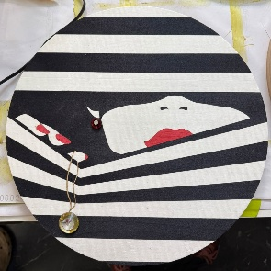 | шпон кото, беоезы, ясеня, пеламутр, кристалы сваровски, поталь | «Её грани» — три женских образа, три настроения, три сущности. Триптих о разных проявлениях женского характера, объединённых выразительной чёрно-белой графикой и яркими акцентами. Натуральный шпон дополнен крупными кристаллами Swarovski, которые превращают украшения в эффектные объёмные детали. Панно могут составлять единую композицию или использоваться по отдельности как самостоятельные интерьерные акценты. | 1шт
 |  |  | Соблазн | ART | VI-02 |  | 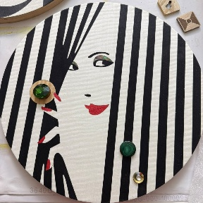 | шпон кото, беоезы, ясеня, пеламутр, кристалы сваровски, натуральный малахит |  | 1шт
 |  |  | Взгляд | ART | VI-03 |  | 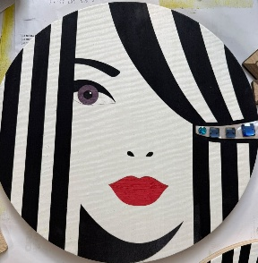 | шпон тополь, анегри фризе, ото пеламутр, кристалы сваровски |  | 1шт
 |  |  | Своя волна | ART | VI-04 | 67,5 * 44,5 | 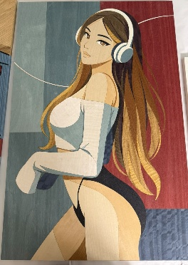 | береза, ольха, мовинго, махагон, венге, вишня, эвкалипт. Табу: тополь, береза, анегри, эвкалипт | Она в своём мире — в своей музыке, в своём настроении, на своей волне. Плавные линии силуэта и волос, выразительные сочетания натурального и тонированного шпона создают современный женский образ — свободный, яркий и немного дерзкий. Панно станет выразительным акцентом современного интерьера, добавив ему индивидуальности и характера. | 1шт
 |  |  |  | DESIGN | VI-05 |  | столик 1
 |  |  |  | DESIGN | VI-06 |  | столик 2

VII |  | СВОИ МИРЫ Истории, которые остаются с нами | Смотри Аниме | ART | VII-01 | 82,5 * 59,5 |  | падук, ярра, дуб, эвкалипт помеле, береза, ольха, америк орех, табу: лайсвуд, анегри фризе, кото, тополь | Ироничная встреча двух миров — знакомая эстетика советского плаката и современная культура аниме. Работа о том, как меняются времена, образы и увлечения, а язык искусства продолжает объединять поколения. | 1шт
 |  |  | Кики | ART | VII-02 | 78,5 * 43 | 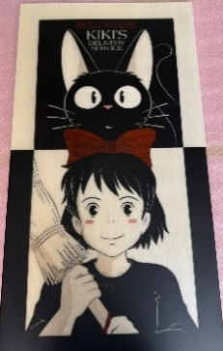 | падук, табу: кото, тополь, эвкалипт. | Тёплая история о взрослении, самостоятельности и маленьком волшебстве, которое живёт рядом с нами. Лаконичная графика аниме получает новое звучание в естественной фактуре дерева. | 1шт
 |  |  | Между страницами | ART | VII-03 | 47 * 70 | 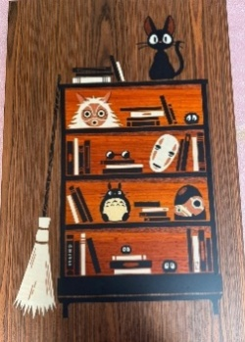 | палисандр, паду, береза. Табу: кото, берерза, анегри фризе | Любимые герои словно поселились среди книг и привычных вещей, превратив обычную полку в маленький фантастический мир. Работа о тех историях и персонажах, которых однажды впускаешь в свою жизнь — и они остаются с тобой. | 1шт

 | Отдельные истории | Работы, не связанные рамками одной коллекции, — каждая со своим характером, настроением и собственной историей. Самостоятельные арт-объекты, созданные в творческом порыве и единственном экземпляре. | Жизнь в полоску | ART | S-01 | 46,5 * 71 |  | Табу: анегри, тополь, береза | Чёрные и белые полосы сменяют друг друга — и именно из них складывается жизнь. Контрастное панно в технике маркетри превращает знакомую метафору в яркий графичный образ. Ахроматичная чёрно-белая палитра делает работу универсальной: она легко впишется в современный интерьер практически с любым цветовым решением. | 1шт
 |  |  | Береги | Арт-объект · Сумка Art Object · Bag | S-02 | D-28 | 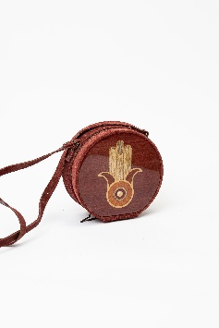 | натуральные замша, кожа, фурнитура -пр-во Италия. Шпон латти, падук, корень клена, береза, кото, амаранд, натуральный перламутр | Небольшая авторская сумочка из натуральной замши, созданная как особенный аксессуар вне времени. Вставка с хамсой, выполненная в технике маркетри и дополненная натуральным перламутром, обращается к древнему символу, который издавна считался оберегом от жизненных невзгод. Натуральная замша, ценные породы древесины, перламутр и внутренняя отделка из натуральной кожи подчёркивают эксклюзивный характер изделия, созданного вручную в единственном экземпляре. | 1шт

